Fitur Login
Nama : Eliase Moses
Kelas : Basic QE-D
 |  |  | Soal dan Jawaban Code Competence 2
Soal :
Lakukan pengujian sebuah aplikasi RESTful API |  | berikut yang merupakan sebuah aplikasi toko
online.
Kriteria dari proses pengujian adalah sebagai berikut:
a. Terdapat skenario pengujian.
b. Terdapat kasus pengujian.
c. Test Case dikelola dengan menggunakan TestRail.
d. Pengujian dilakukan dengan REST Assured atau Katalon
e. Fitur yang diuji adalah sebagai berikut:
i. Login
ii. Produk
iii. Cart
iv. User

Jawab :
Positive Case

No | Skenario Pengujian | Test Case | Hasil yang Diharapkan | Hasil Pengujian | Status | Screenshot
1. | Login dengan informasi yang benar | Mengisi informasi login dengan benar dan mencoba login | Berhasil login dan masuk ke dashboard | Sesuai Harapan | Valid | 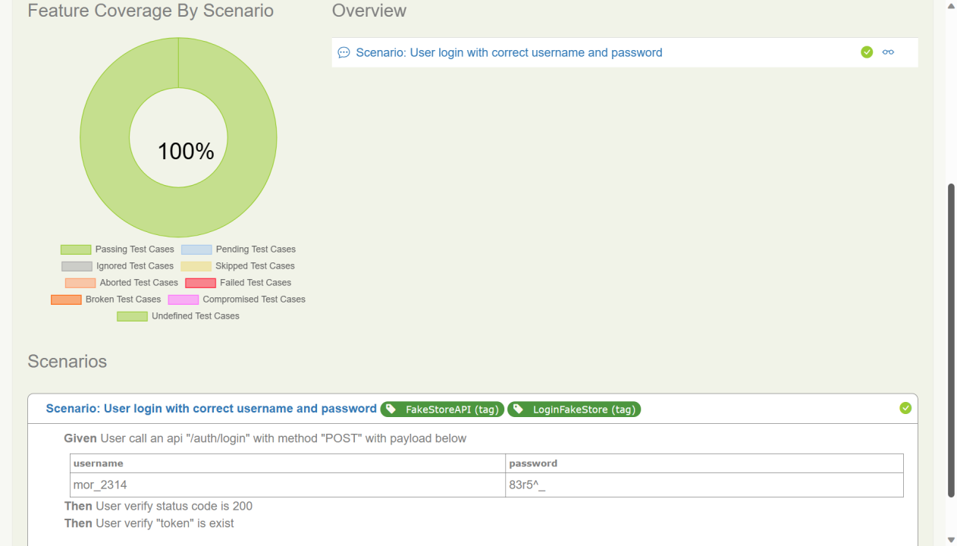

2. | Login dengan informasi yang benar | Mengisi informasi login dengan benar dan mencoba login | Menampilkan pesan selamat datang di dashboard | Sesuai Harapan | Valid

3. | Login dengan informasi yang benar | Mengisi informasi login dengan benar dan mencoba login | Menampilkan profil pengguna | Sesuai Harapan | Valid

4. | Logout dari akun yang sedang login | Mengklik tombol logout di dashboard | Kembali ke halaman login | Sesuai Harapan | Valid

5. | Login kembali setelah logout | Mengisi informasi login dengan benar setelah logout | Berhasil login kembali dan masuk ke dashboard | Sesuai Harapan | Valid

